7주차 2교시
overview

(1) 옵션 + 기초자산
- 하나의 옵션 포지션과 기초자산(주식)포지션을 결합
- 커버드 콜(Covered call)
- 프로텍티브 풋(Protective put)

(2) 스프레드(Spread)
- 2개 이상의 같은 졸류의 옵션에 포지션을 취함
# 2개 이상의 콜 옵션 / 2개 이상의 풋 옵션 등
- 강세스프레드(Bull spread; 불 스프레드) / 약세스프레드(Bear spread; 베어스프레드)
- 나비형스프레드(Butterfly spread) / 캘린더 스프레드(Calender spread)
- 박스스프레드(Box spread)

(3) 컴비네이션(Combination)
- 콜옵션과 풋옵션을 동시에 활용하는 포지션
- 스트래들(Straddle) / 스트랭글(Strangle) / 스트립 or 스트랩(Strip or Strap)

Position in an Option and Underlying Asset
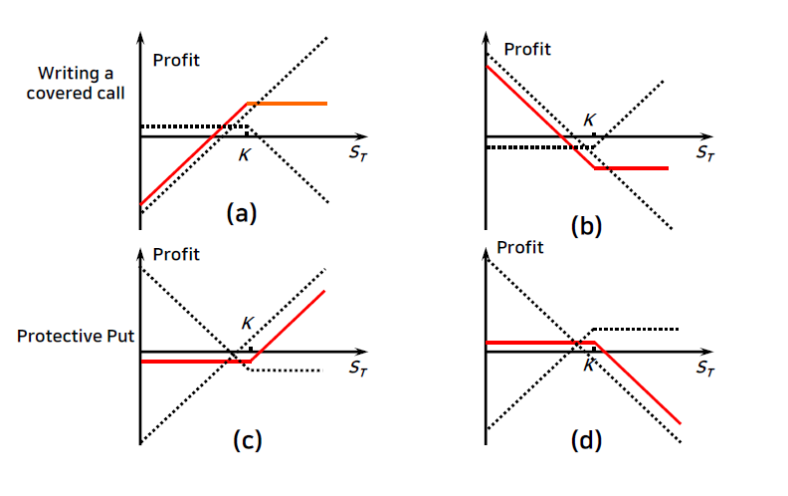

Bull Spread
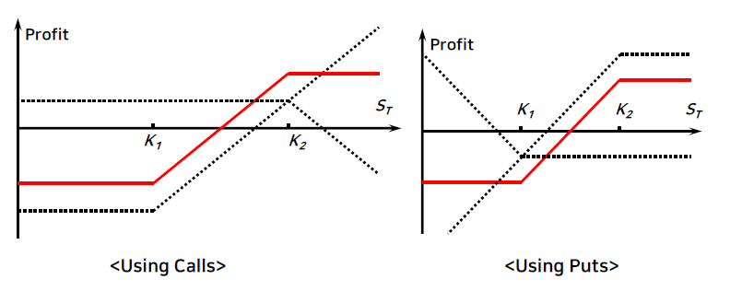

 | objective | Initial cost | terminal payoff
 |  |  | St < K1 | K1 < St< K2 | St > K2
Using Calls | Downside risk를 limit & 방향성은 상승 | -(C2 - C1) | 0 | St - K1 + 0 | St-K1-(St-K2) = K2- K1
Using Puts |  | -(P2 - P1) | K1-St-(K2-St) =K1-K2 | K1 - St + 0 | 0

Bear Spread

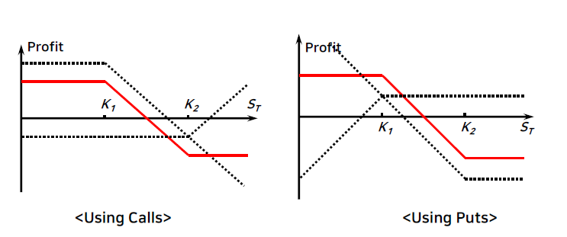

 | objective | Initial cost | terminal payoff
 |  |  | St < K1 | K1 < St< K2 | St > K2
Using Calls | Downside risk를 limit & 방향성은 하락 | (C2 - C1) | 0 | K1-St+0 = K1- St | K1-St + St - K2 = K1-K2
Using Puts |  | (P2 - P1) | St - K1 + K2 - St = K2-K1 | 0+K2 - St | 0

Butterfly Spread

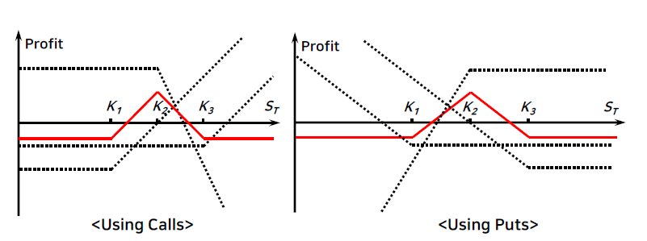

 | objective | Initial cost | terminal payoff
 |  |  | St < K1 | K1 < St< K2 | K2 < St < K3 | St > K3
Using Calls | 변동성 매도(주가가 크게움직이지 않는것에 베팅) | -(2C2 - C1 - C3) | 0 | St - K1 +0 +0 | St - K1 -2(St- K2) + 0 = K3 - St | St-K1-2(St-K2) + St- K3 = 0
Using Puts |  | -(2P2 - P1 - P3) | K1-St- 2(K2-St) + K3 -St =0 | 0 -2(K2 -St) + K3-St = St - K1 | 0+0+K3-St | 0

Calendar Spread
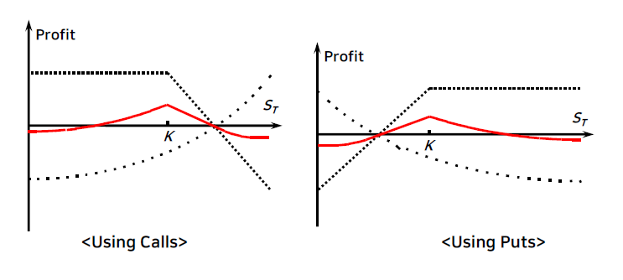

** Bull /Bear / Butterfly spread : 만기가 동일한 콜 / 풋 옵션 활용
** Calendar spread : 만기가 서로 다른 콜 / 풋 옵션 활용

Other Types of Spread

* 박스 스프레드(Box Spread)
- 콜옵션으로 구성된 Bull spread + 풋 옵션으로 구성된 Bear spread
- 단, Bull spread 와 Bear spread 의 행사가격은 동일
- 만약 유럽형 옵션인 경우 박스 스프레드의 가치는 K2 - K1 와 같음
- 미국형 옵션인 경우에는 그렇지 못함
- 예제
# 행사가격 $ 20, $25인 유럽형 콜/풋 옵션으로 만들어진 박스 스프레드의 가치는 얼마인가?

 | Terminal payoff
 | St < K1 | K1<St<K2 | St>K2
Bull call spread | 0 | St-K1 | K2-K1
Bear put spread | K2-K1 | K2-St+0 | 0
 | k2-K1 | K2-K1 | K2-K1

* 대각선 스프레드(Diagonal Spread)
- 행사가격도 서로 다르고 만기도 서로 다른 콜 옵션 혹은 풋옵션을 활용함
- 구성가능한 이익 패턴의 범위가 다양해짐

Straddle

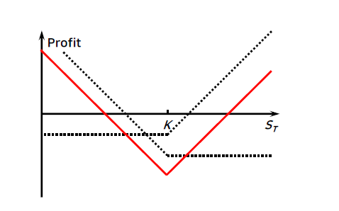

objective | 변동성 매수(가격이 크게움직이는 것에 베팅)
Initial cost | C + P
Breakeven points | St < K | St > K
 | K - S + C - P | 0 + S - K + C - P
 | St = K - Ck - Pk or K + Ck + Pk

Strangle

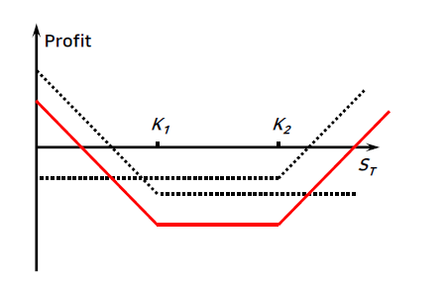

objective | 변동성 매수
Initial cost | Ck2+Pk1
Breakeven points | St < K1 | K1 < St < K2 | St > K2
 | K1-St - C -P | - C -P | 0+St - K2 - C -P
 | St = K1 - Ck2 - Pk1 or K2 + Ck2 + Pk1

Strip

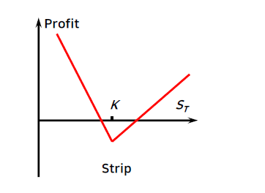

objective | 변동성 매수 전략 & 하락에 조금더 베팅
Initial cost | C + 2P
Breakeven points | St < K | St > K
 | 2(K-St) - (C + 2P) | St - K - (C+2P)
 | St = K - (C/2+P) or K + (C+2P)

Strap
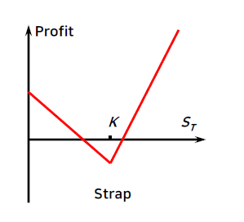

objective | 변동성 매수 & 상승에 조금 더 베팅
Initial cost | 2C + P
Breakeven points | St < K | St > K
 | K-S + 0 - (2C+P) | 2(St -K) - (2C +P)
 | St = K - (2C+P) or K + (C+P/2)

7주차 3교시
Hedge Trading

* 매입헷지(Long Hedge)
- 콜옵션 매수
# 가격 상승 위험 헷지
# 가격 하락에 의한 이익 기회 향유 + 초기 비용(l.e· 보험료)

- 풋옵션 매수
# 가격 하락 위험 헷지
# 가격 상승에 의한 이익기회 향유 + 초기 비용(i.e· 보험료)

- 예 : 수입 / 수출 기업의 통화옵션 거래
# 수출기업 : 풋옵션 매입
# 수입기업 : 콜옵션 매입

* 매도헷지( Short Hedge)
- 비용 절감을 주 목적으로 함
- 예 : 레인지 포워드(Range Forward)
# 수출기업의 관점에서,
# 낮은 행사가격의 통화 풋옵션 매입 + 높은 행사가격의 통화
콜옵션 매도
# 가격(환율) 하락으로 인한 위험 헷지 + 가격(환율) 상승으로 인한 이익 기회 포기

* 레인지 포워드(Range Forward) = 범위 선도

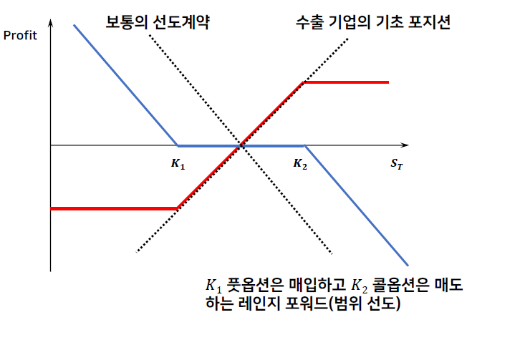

Speculative Trading

* Naked Position
- 콜 / 풋 옵션 매수
- 콜 / 풋 옵션 매도
- 방향성 위험(Directional risk) vs. 변동성 위험(Volatility risk)
- 손익구조?

* Focus on Volatility
- Straddle / Strangle / Strip or Strap
- Butterfly spread
- 손익구조?

* Focus on Price Direction
- Bull spread / Bear spread
- 손익구조?

Naked Position

* 콜 / 풋 옵션 매수
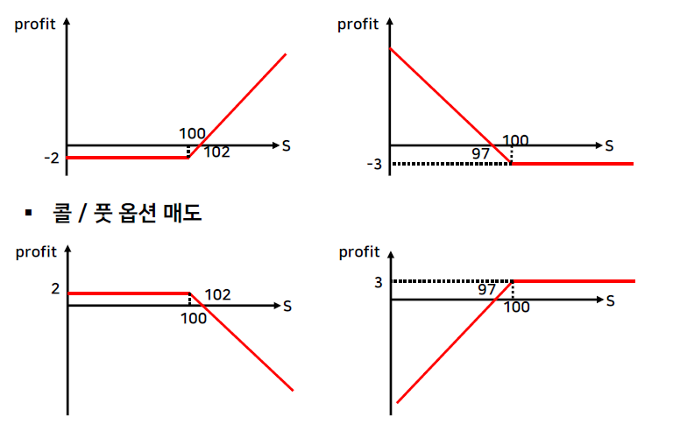

Focus on Volatility
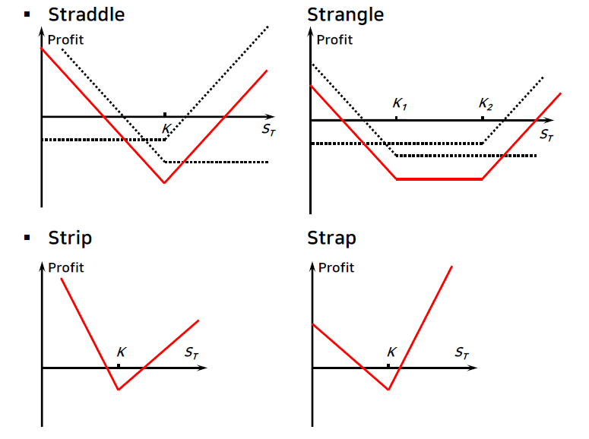

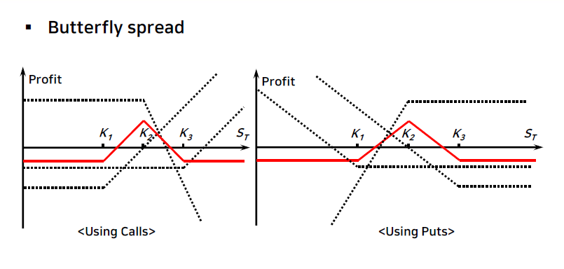

Focus on Price Direction

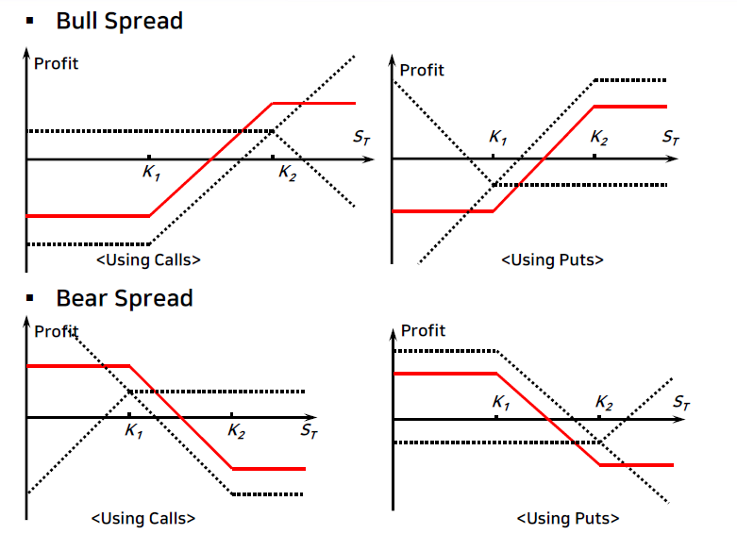
call
put

Abitrage Trading | → 차익거래 = Zero Investment & Sure profit

* Put - Call Parity
- 좌변과 우변이 같지 않으면,
# 저평가된 옵션 매수 + 해당 합성 옵션 매도 or
# 고평가된 옵션 매도 + 해당 합성 옵션 매수
- 합성 옵션이란?
S + P = C + X / (1+r)^r |  | 왼쪽이 싸면 => 콜매수 + 주식매도 + 풋매도 + 예금
 |  | 오른쪽이 싸면 - > 주식매수 + 풋매수 + 콜매도 + 대출

* Box Spread
- (1) 행사가격이 X1 : 콜옵션 매수 + 풋옵션 매수
- (2) 행사가격이 X2 (>X1) : 콜옵션 매도 + 풋옵션 매수
- 위 (1) + (2) 거래시 소요되는 초기비용 = X2 - X1 의 현재가치와 동일

* Use of Option Pricing Model
- (저평가된 옵션 매수 / 고평가된 옵션 매도) + 동적헤지

